Запчасти
 | Техническое описание ТМЦ по заявке ЦЗЛ на 2 квартал
№ | Наименование детали (Англ.) | Наименование детали (Рус.) | Единица измерения | Кол-во | Номер детали (или артикул) производителя | Спецификация, марка и/или модель | Полная техническая характеристика | Производитель, бренд (указать обязательный или рекомендованный) | Из какого материала изготовлен | Где используется (участок, агрегат, оборудование и др.) | Краткое описание и цель использования | Фото бирки (шильдика) | Фото (общий вид)
1 | Moisture meter Sartorius MA-160 | Влагомер Sartorius MA-160 | комплект | 1 |  | MA-160 | Температурный диапазон и настройки - 40-200°C, с шагом в 1°C; температура режима ожидания выбирается в диапазоне 50-120°C. Нагревание пробы Инфракрасное нагревание при помощи нагревателя AURI, 600 Вт. Отображаемый результат - Влагосодержание %M и м; сухая масса в %S и г; абсолютно сухая масса в %M/S. Влагосодержание %M и м; сухая масса в %S и г; абсолютно сухая масса в %M/S. Максимальная масса груза 200 г. Повторяемость Для исходной массы образца прибл. > 1 г: ± 0,2%; для исходной массы пробы прибл. > 5 г: ± 0,05%. Входное напряжение питания 210–240 В переменного тока (автоматическое определение напряжения), ±10%, 50/60 Гц. | Sartorius | Металл, пластмасса, электроника | ЦЗЛ ЛХА | Анализатор влагосодержания может использоваться для быстрого и надёжного определения содержания влаги в жидких, пастообразных и твёрдых веществах с использованием термогравиметрического метода Комплект поставки:–1. Анализатор влагосодержания; 2. Кабель электрического питания для конкретной страны Узбекистан) арт. 69 00900; 3.Опора чаши; 4. Защитная крышка для панели управления– 80 алюминиевых кювет для образцов одноразового использования; 5 Пинцеты для образцов; 6. стекловолоконных фильтров 80 шт; 7.подушки ReproEasy 10 шт; 8. Инструкция по эксплуатации на русском и англ.языке; 9.сертификат калибровки от производителя. 10. Груз для внешнего регулирования: – 100 г, класс OIML E2, с сертификатом DKD (арт. YCW512-AC-02) | 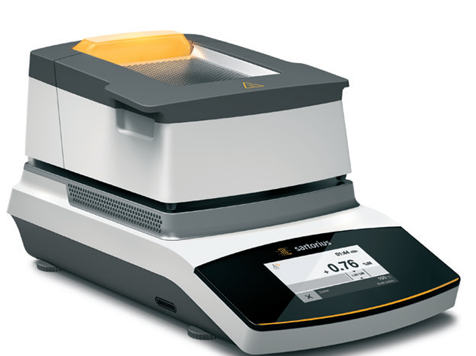
2 | Reference Microscope MPB-75 | Микроскоп отсчётный МПБ-75 | шт | 2 |  | МПБ-75 | Микроскоп отсчётный типа МПБ-75 предназначен для измерения отпечатка (лунки), образуемого на поверхности различных металлов при определении твёрдости металла по методу Бринелля. Микроскоп имеет окуляр 10x с измерительной шкалой и диоприйной регулировкой, а также навесной осветитель. Требуются объективы 2х и 5х | ВОСТОК-7 | Металлическая конструкция | ЛФМИ ЦЗЛ | Микроскоп МПБ-75 предназначен для измерения отпечатка (лунки), образуемого на поверхности различных металлов при определении твёрдости по методу Бринелля. |  | 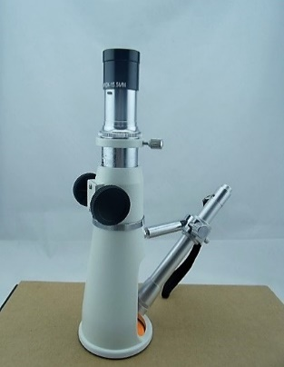
3 | Stopwatch electronic | Секундомер электронный с погрешностью не более 0,2 секунды | шт | 5 | Артикул: P-0407795 | ИНТЕГРАЛ С-01 | Диапазон измерений интервалов времени, с от 0 до 9 ч 59 мин 59,99 с Дискретность измеряемых интервалов времени, с 0,01 | ОАО "ИНТЕГРАЛ" | Металл, пластмасса, электроника | ЦЗЛ ЛХА участок контроля качества готовой продукции | Секундомер электронный С-01 предназначен для измерения интервалов времени при проведении испытаний и анализов Комплект поставки: ∙ Секундомер электронный "Интеграл С-01" – 1 шт.; ∙ Элемент питания типа L1142 или другой аналогичный (в составе изделия) – 1 шт.; ∙ Паспорт – 1 шт.; ∙ Разъём-розетка BLS2-3 для подключения внешних электрических цепей управления – 1 шт.; ∙ Сертификат о калибровке обязателен ∙ Индивидуальная упаковка – 1 шт.; ∙ Методика поверки МП. МН 1177-2002 (поставляется по требованию заказчика) |  | 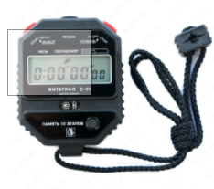
4 |  | Ножницы с ручным приводом OGM 1300х1,5 | шт | 1 |  |  | размер лезвия составляет 1300 мм; Макс. длина листа, мм 1300 Макс. толщина листа, мм не более 1,5 Задний упор, мм 600 Размеры стола, мм 730x570 Габариты (ДхШхВ), мм 2200x1100x1100 Вес, кг 550 | OGM OSTAS | Металл, пластмасса | КП ЛХА ЦЗЛ | Гильотина Ostas OGM 1300 это универсальный ручной станок сабельного типа, предназначенный для резки (подрезки) различных видов материалов: листового и рулонного металла, бумаги, пластика и т.п. Данная гильотина не имеет ограничений по загрузке между приемным и режущим ножом. | 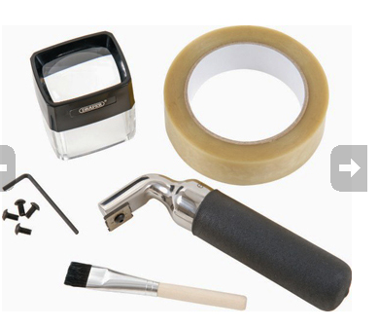 | 
5 |  | Спектрофотометр настольный Ci7600 X-Rite (Модель#: CIA-61EUEN) | шт | 1 |  | Ci7600 X-Rite (Модель#: CIA-61EUEN) | Инструмент Ci7600/Ci7800 представляет собой настольный спектроколориметр со сферической геометрией измерений для измерений в отраженном свете и на просвет. Автоматическая регулировка ультрафиолетового (УФ) излучения позволяет измерять флуоресцентные образцы и образцы, содержащие оптические отбеливатели. Воспроизводимость измерений 0,03 СКО ΔE CIELAB по эталону Spectralon. D\8 трехлучевая, одновременное измерение SCE\SCI. Источник света - Импульсный ксеноновый, откалиброванный как D65.Спектральный диапазон 360-750 нм стандартный. Комплектация: Компьютер-1 шт; Коробка с программным обеспечением, в которой находится компакт-диск драйвером и документацией к спектроколориметру Ci7600, а также другим, дополнительным, программным обеспечением, которое позволяет проводить контроль дельта Е - разницы цвета согласно ГОСТ 34180, EN 13523-3:2014, например Color iQc Professional ( с постоянной лицензией) или Color iControl и NetProfiler. • Спектроколориметр Ci7600 -1 шт. • Чистящее средство и салфетки. • Сертификат соответствия. • Инструкция по установке и эксплуатации. • Кабель USB. • Сетевой кабель питания. • Полка для образца с винтами с накатанной головкой. В выдвижном лотке инструмента для принадлежностей хранятся следующие предметы: • круглый белый калибровочный эталон; • круглый зеленый контрольный эталон; • калибровочная черная ловушка; • апертурные пластины спектроколориметра Ci7800: 25 мм, 17 мм, 10 мм, 6 мм,; апертурные пластины спектроколориметра Ci7600: 25 мм, 10 мм, 6 мм, ; • белый калибровочный УФ-эталон. | X-RITE PANTONE | Металл, пластмасса, электроника | КП ЛХА ЦЗЛ | X-Rite Ci7600 - настольный спектрофотометр среднего уровня, идеально подходящий для контроля качества цвета, повышающий уровень измерений, управления, обмена данными и составления отчетов о цвете. Для работы требуется подключение к ПК и специализированное ПО X-Rite |  | 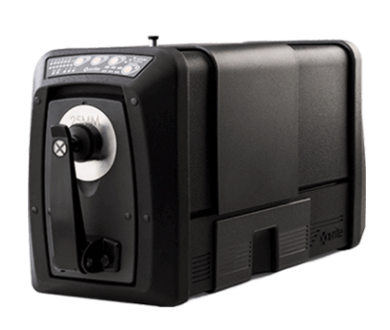

6 |  | Плитка электрическая с терморегулятором с закрытой спиралью по ГОСТ 14919-83 | шт | 2 |  | Электроплита VITEK 2500W | Плитка электрическая с терморегулятором с закрытой спиралью. Варочная поверхность - Стеклокерамика. Тип нагрева - Индукционный. Спираль закрытая. Возможность изменения температыры нагрева под разные задачи. | Электроплита VITEK 2500W |  | ЛХА ЦЗЛ | Удобная и компактная электроплита с технологией инфракрасной световой волны обеспечивает быстрый и равномерный нагрев по всей рабочей поверхности. Оснащена сенсорной панелью управления, пятью режимами мощности, безопасна в использовании, легко моется и чистится, совместима со стеклянной, керамической и металлической посудой. В лаборатории химанализа плитка используется для кипячения и нагрева до заданных температур растворов при проведении испытаний технологических растворов ЛПЦ (определение концентрации пассивирующего раствра АНГЦ с хром 3+, поеделение содержания железа в СОЖ РСХП). |  | 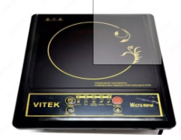

 | Ведущий инженер ЦЗЛ | _Макарова И.В._ | _________
 |  | Ф.И.О. | подпись

